【C】index information
Macrogen Japan NGS Service index imformation sheet
＜注意事項＞ ・赤枠は必須項目となります。全ての項目をご記入ください。 ・1つのpoolingライブラリにつき1シートのご準備をお願いします。 ・複数ライブラリーをご送付いただく際はこちらのシートのコピーをお願いします。 ・ライブラリサンプルはシーケンスlane単位で1本のチューブにおまとめ頂きご発送ください。 ・Single indexの場合はi5側は空欄でお願いします。 ・10x Chromiumで作成されたライブラリーのように、1サンプルにつき複数indexがある場合は、 右図の様に1サンプルで複数行を使用して、i7側にそれぞれのindex配列をご記入下さい。 |  |  |  | 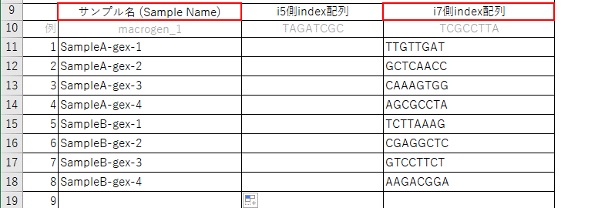
サンプルチューブ名
ライブラリ調製キット名: ※使用が無ければ「無し」と記載をお願い致します。
Library Size(bp):
PhiX添加必要量(%): ※弊社で添加をご希望の場合(無償) ※添加しない場合は0とご記入ください
Poolingサンプル数
サンプルが10x genomics社 Chromiumで 調製されたライブラリーの場合

 | Sample Name(14文字以内) | i5側index配列 | i7側index配列
例 | macrogen-1 | 機種にかかわらず、MiSeq,HiSeq2000/2500, NovaSeq v1.0側に記載の配列をご記入ください。 | i7 Bases for Sample Sheet に記載のある配列をご記入ください。
 |  | TAGATCGC | TAAGGCGA
1
2
3
4
5
6
7
8
9
10
11
12
13
14
15
16
17
18
19
20
21
22
23
24
25
26
27
28
29
30
31
32
33
34
35
36
37
38
39
40
41
42
43
44
45
46
47
48

サンプルの発送方法
チューブの記載と詰め方
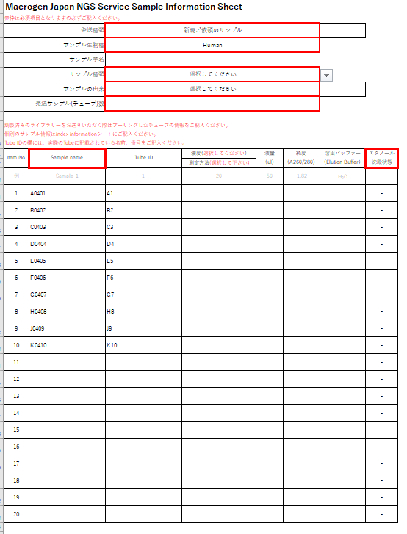
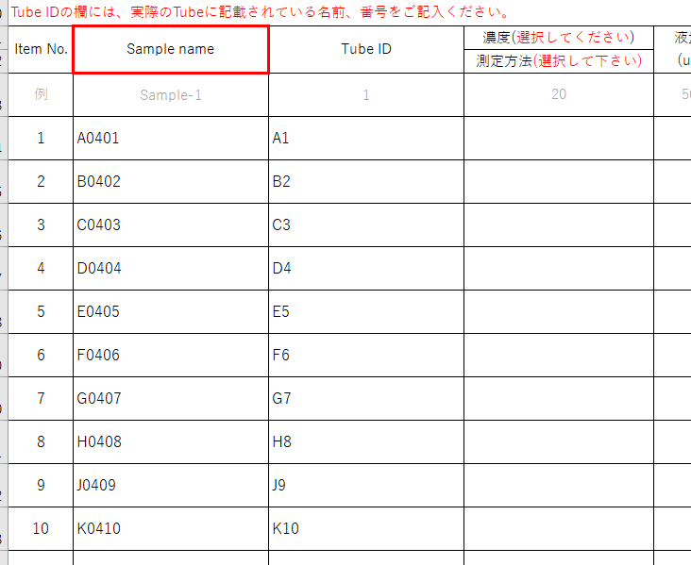
なるべく小箱使用し左詰めに入れてください。
サンプル発送準備の注意事項

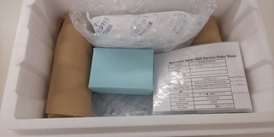
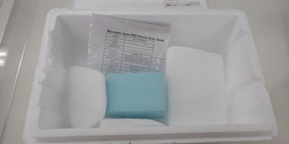
DNA/調製済ライブラリの場合
保冷剤を使用
ドライアイスを使用
RNA/組織/細胞サンプルの場合
オーダーシートを同梱
緩衝材を入れる

１）弊社で指定するチューブはございませんが、なるべく1.5mlもしくは2mlチューブをお使いください。

蓋の記載と一致させる
２）サンプル名もしくはTube IDをサンプルチューブの蓋に正しく記載をお願い致します。
サンプル名とチューブの蓋に記載されている名前が異なる場合は、Tube IDを【B】Sample informationに記載してください。
Tube ID・サンプル名には記号や日本語の記載は行わず、アルファベットもしくは数字のみを使用してください。

３）液量は可能な限り多めにご準備をお願い致します。微量の場合、輸送時に蒸発する場合がございます。

４）チューブに破損が無いことを確認し、チューブの蓋はしっかりと締めてください。
 | ※Sample nameはイメージとなります。
５）チューブは小箱に【B】シートに記載の順に並べて入れてください。箱の周りは緩衝材で保護してください。
小箱やチューブ立てが無い場合は緩衝材で十分にくるんでご送付をお願い致します。 | サンプル発送費用
緩衝材が無い場合、ドライアイスや保冷材にチューブが挟まり、チューブが破損する可能性がございます。 | ・サンプルは着払いでお送りいただけます。（MiSeqの場合はご確認ください）
 | ・弊社へサンプルを送付される際、海外からの輸送や特殊・高額な輸送方法（臨床検体用の専門輸送等）は、
６）サンプルがDNA/調整済ライブラリの場合はスチロールボックスに保冷剤を同梱してください。 | お客様のご負担（元払い）でお願い致します。
サンプルがRNAもしくは組織/細胞サンプルの場合はスチロールボックスにドライアイスを十分同梱してください。 | ※通常輸送はヤマト運輸/佐川急便/ゆうパック/日通航空等の基本クール宅配便を想定しております。

７）オーダーシート（【A】Sequencing information Sheet、【B】Sample information Sheet）を印刷頂いたものを同梱してください。 | サンプルの発送先住所、電話番号
 | 〒135-0064
８）輸送時の揺れによる衝撃をやわらげるため、緩衝材でしっかりスペースを埋めてください。 | 東京都江東区青海2丁目4番32号
 | タイム24ビル16F
９）作成いただいたオーダーシートはngs@macrogen-japan.co.jp宛に電子ファイルもお送りください。 | ㈱マクロジェン・ジャパン NGSサービス係行
 | Tel:03-5962-1124 Fax:03-5962-1128

 | 土日・祝日のサンプル受け取りができません。平日の昼間着でお送りください。
 | DNAサンプルは冷蔵便でお送りいただけます。
 | RNAサンプルは必ず冷凍便でお送りください。

 |  | ※サンプル名およびTube IDはイメージとなります。

